Review platform
Bước |  | Hiện tại | Ứng dụng platform
 |  |  | Quy trình | Review & Đề xuất |  | Note
1 | Tiếp nhận & Phản hồi | Check và rep email mời tài trợ hàng ngày. Note: Mail nào đã rep thì gắn label "LỜI MỜI TÀI TRỢ" | Đã cho mail reply tự động (Đã tự động hoá) | 1. Tên miền (Domain) định danh cho Platform - Hiện trạng: Tên miền của hệ thống hiện tại đang hiển thị theo địa chỉ cá nhân cá nhân/môi trường test của Github Pages: https://hueptt-bit.github.io/pne-taitro/dashboard.html >> Đề xuất: Nên cấu hình tên miền tùy chỉnh chính thức của tổ chức/dự án cho Platform
2 | Phân loại & Ghi nhận | Cập nhật file tiến độ của tất cả chương trình gửi mail về PNE, gồm các trạng thái: - Đã rep mail - Đang trao đổi - Đã chốt gói tài trợ - Tài trợ/Không tài trợ Note: Các chương trình sẽ được lưu theo tháng, vì mỗi tháng PNE cũng nhận được khá nhiều lời mời tài trợ » File tiến độ: https://docs.google.com/spreadsheets/d/1Ff6RwqYYxoismUzNT875BaUggysFLnAL_5WnwZNITeY/edit?gid=1129911661#gid=1129911661 | Trạng thái "Mới nhận": Sau khi nhận được mail, cần update thủ công thông tin trạng thái "mới nhận", "đã phản hồi qua mail" (Thủ công) | 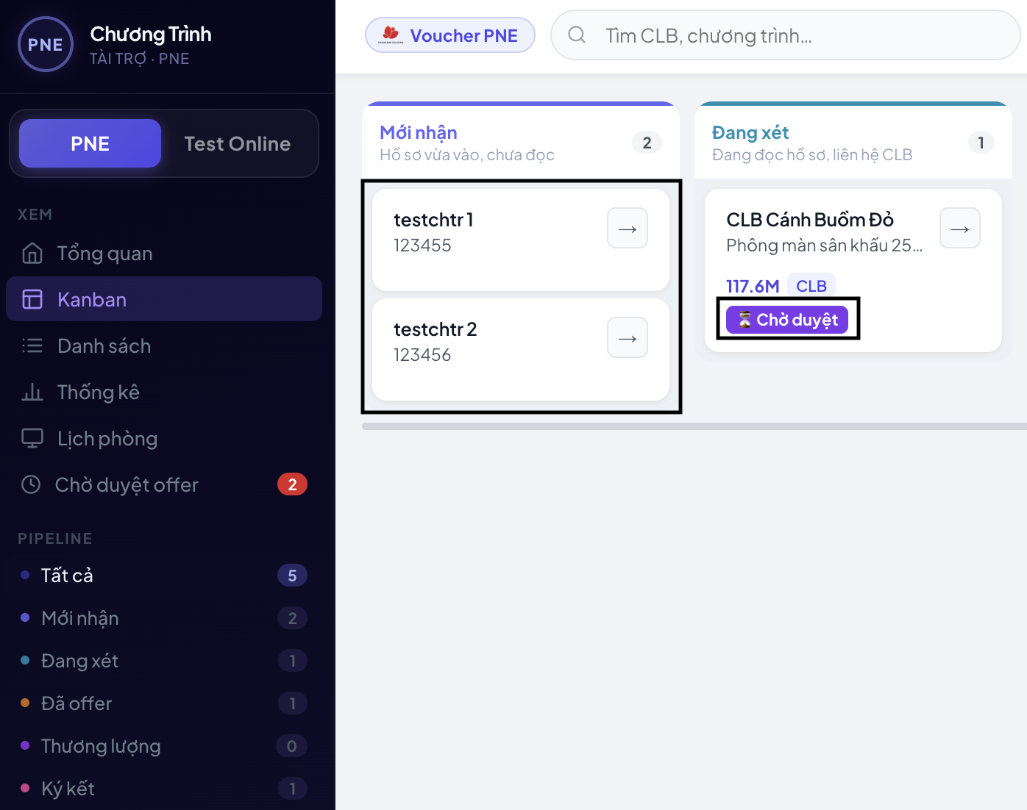 | [Hồ sơ mới nhận] 1. Thay đổi thứ tự hiển thị danh sách - Hiện trạng: Danh sách các chương trình tài trợ đang được sắp xếp theo thứ tự từ cũ đến mới. - Vấn đề: Đây là mục lưu trữ toàn bộ các chương trình đã liên hệ (bao gồm cả trường hợp liên hệ qua mail nhưng chưa phản hồi qua Zalo). Việc hiển thị tin cũ trước khiến nhân sự gặp khó khăn và mất thời gian khi vào kiểm tra các hồ sơ mới cập nhật. >> Đề xuất: Chỉnh sửa lại thứ tự hiển thị theo dạng từ mới nhất đến cũ nhất (Mới lên đầu) để tối ưu hóa quy trình làm việc và tiện lợi hơn cho nhân sự check thông tin. 2. Bổ sung nhãn trạng thái "Đã phản hồi qua Email" - "Không phản hồi" - Hiện trạng: Hệ thống chưa hiển thị nhãn trực quan trên giao diện giống như nhãn "Chờ duyệt". >> Đề xuất: Bổ sung nhãn trạng thái "Đã phản hồi qua Email" - "Không phản hồi" để dễ theo dõi
 |  |  |  | 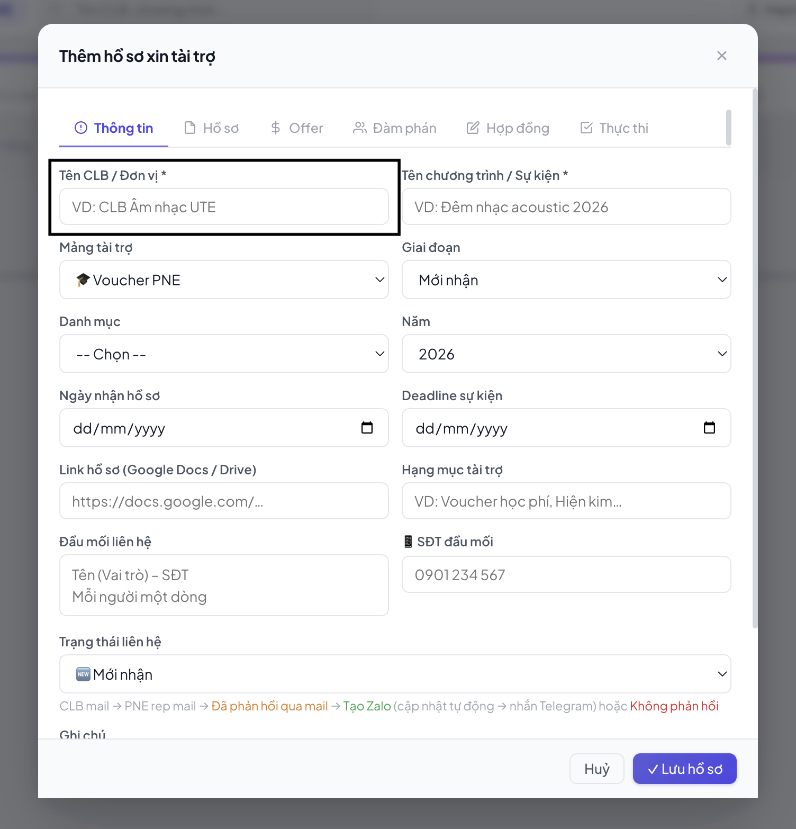 | Trường bổ sung >> Đề xuất: Có thêm tên Trường để nếu cần có thể lọc hơn (kế bên trường tên CLB/Đơn vị)
 |  |  |  | 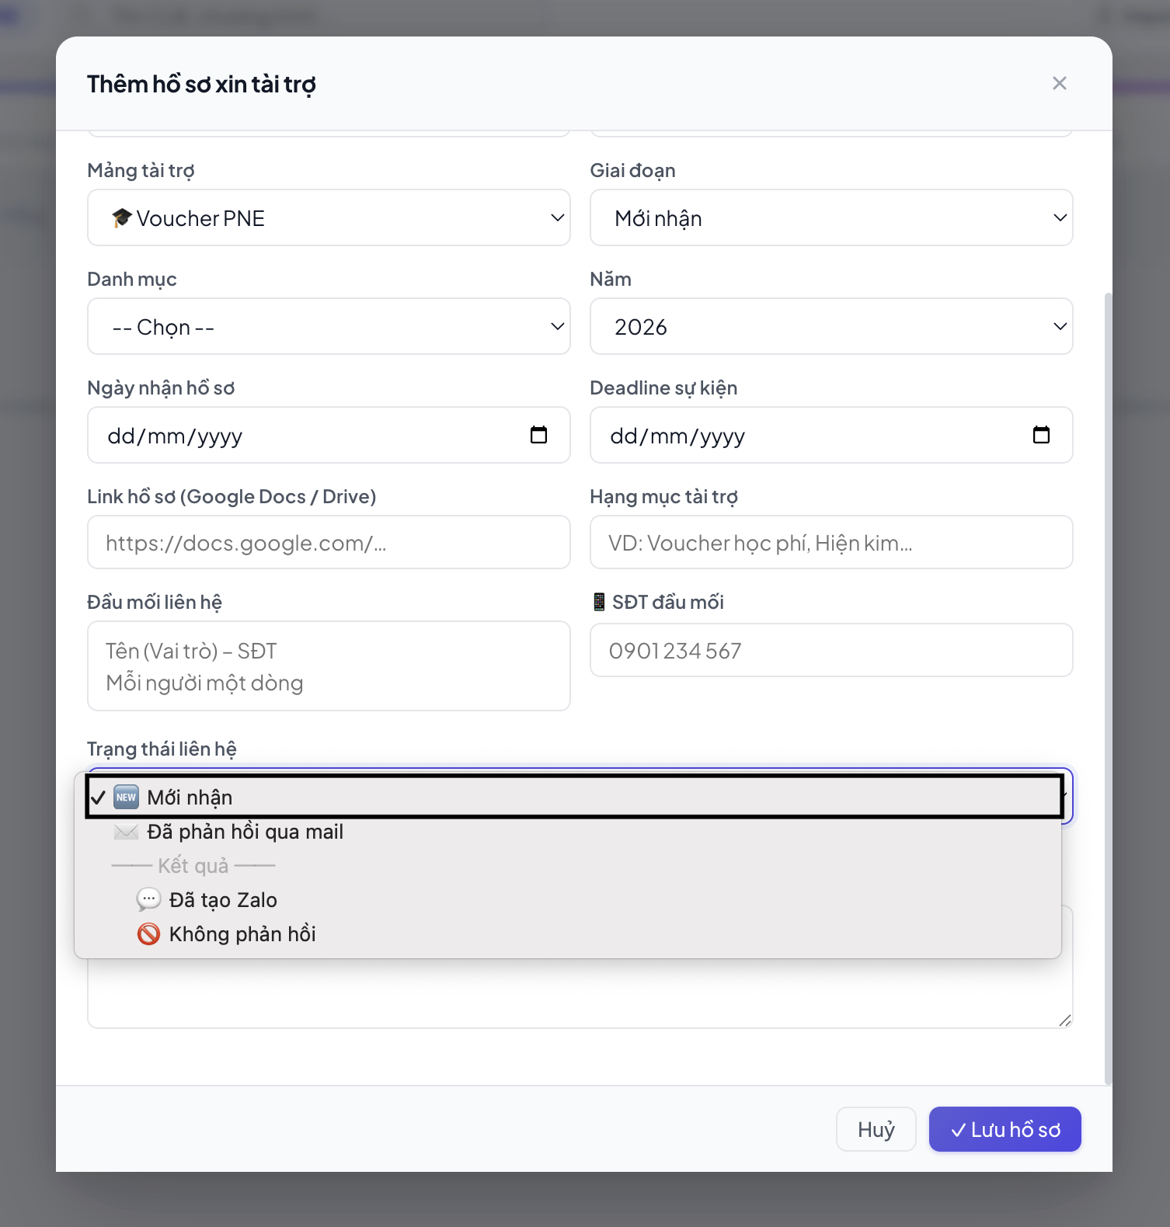 | [Trạng thái liên hệ] - Hiện trạng: Hệ thống đang có trạng thái "Mới nhận". Tuy nhiên, theo quy trình làm việc thực tế, khi mới nhận email từ đối tác, nhân sự thông thường không cần cập nhật ngay vào file tiến độ. >> Đề xuất: Nếu hệ thống không thể tự update được thông tin, thì có thể bỏ luôn trạng thái "Mới nhận", vì nếu có thì sẽ tốn thêm thời gian để nhân sự update
 |  |  |  |  | [Trạng thái liên hệ] Trạng thái "Đã phản hồi qua mail" >> Đề xuất: Giảm thao tác thủ công bằng cách: Khi hệ thống ghi nhận trạng thái "Đã phản hồi qua mail", hệ thống cần chiết xuất dữ liệu tự động từ nội dung email để tự động điền trường thông tin "Tên CLB/Đơn vị" và "Tên chương trình / Sự kiện"
 |  |  |  | 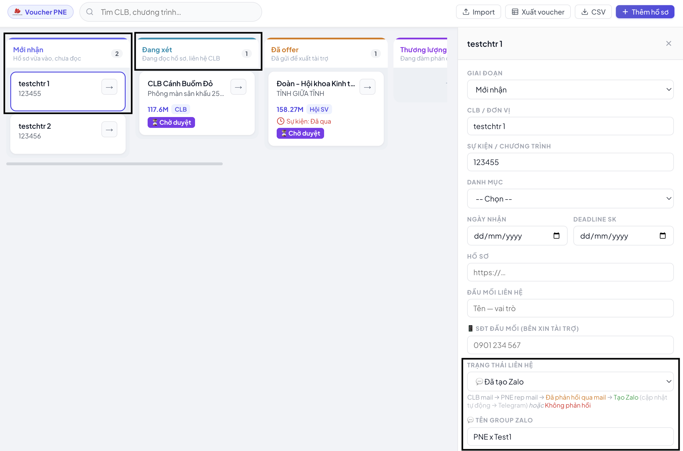 | [Trạng thái liên hệ] 1. Tự động chuyển luồng thông tin khi thay đổi trạng thái sang "Đã tạo Zalo" - Hiện trạng: Khi nhân sự cập nhật trạng thái liên hệ của chương trình, thông tin chương trình vẫn nằm nguyên tại vị trí cũ, chưa tự động luân chuyển theo tiến độ công việc. >> Đề xuất: Khi nhân sự chuyển trạng thái liên hệ của một chương trình sang "Đã tạo Zalo", hệ thống tự động chuyển toàn bộ thông tin của chương trình đó từ mục "Mới nhận" sang mụ "Đang xét"
3 | Đàm phán và Chốt offer | Hình thức tài trợ voucher PNE: - Trao đổi (BTC sẽ gửi recap) - Kiểm tra proposal để xem quyền lợi - Chốt gói tài trợ >> Báo chị Huệ duyệt - Deal thêm quyền lợi - Gửi gói tài tài trợ cho BTC, deal thêm quyền lợi | Trạng thái "Đang xét" - Trao đổi (BTC gửi recap) - Upload đầy đủ thông tin ở: + Trường Thông tin + Trường Hồ sơ: Nhập proposal cho AI tóm tắt, sau đó dán vào platform >> Đọc recap từ platform (thông tin chưa để nên vẫn phải đọc thêm từ group zalo) Trạng thái "Đã offer": Chốt gói tài trợ >> Báo chị Huệ duyệt Trạng thái "Thương lượng": Sau khi chị Huệ không duyệt trên platform >> Gửi gói tài tài trợ cho BTC, deal thêm quyền lợi (Thủ công) | 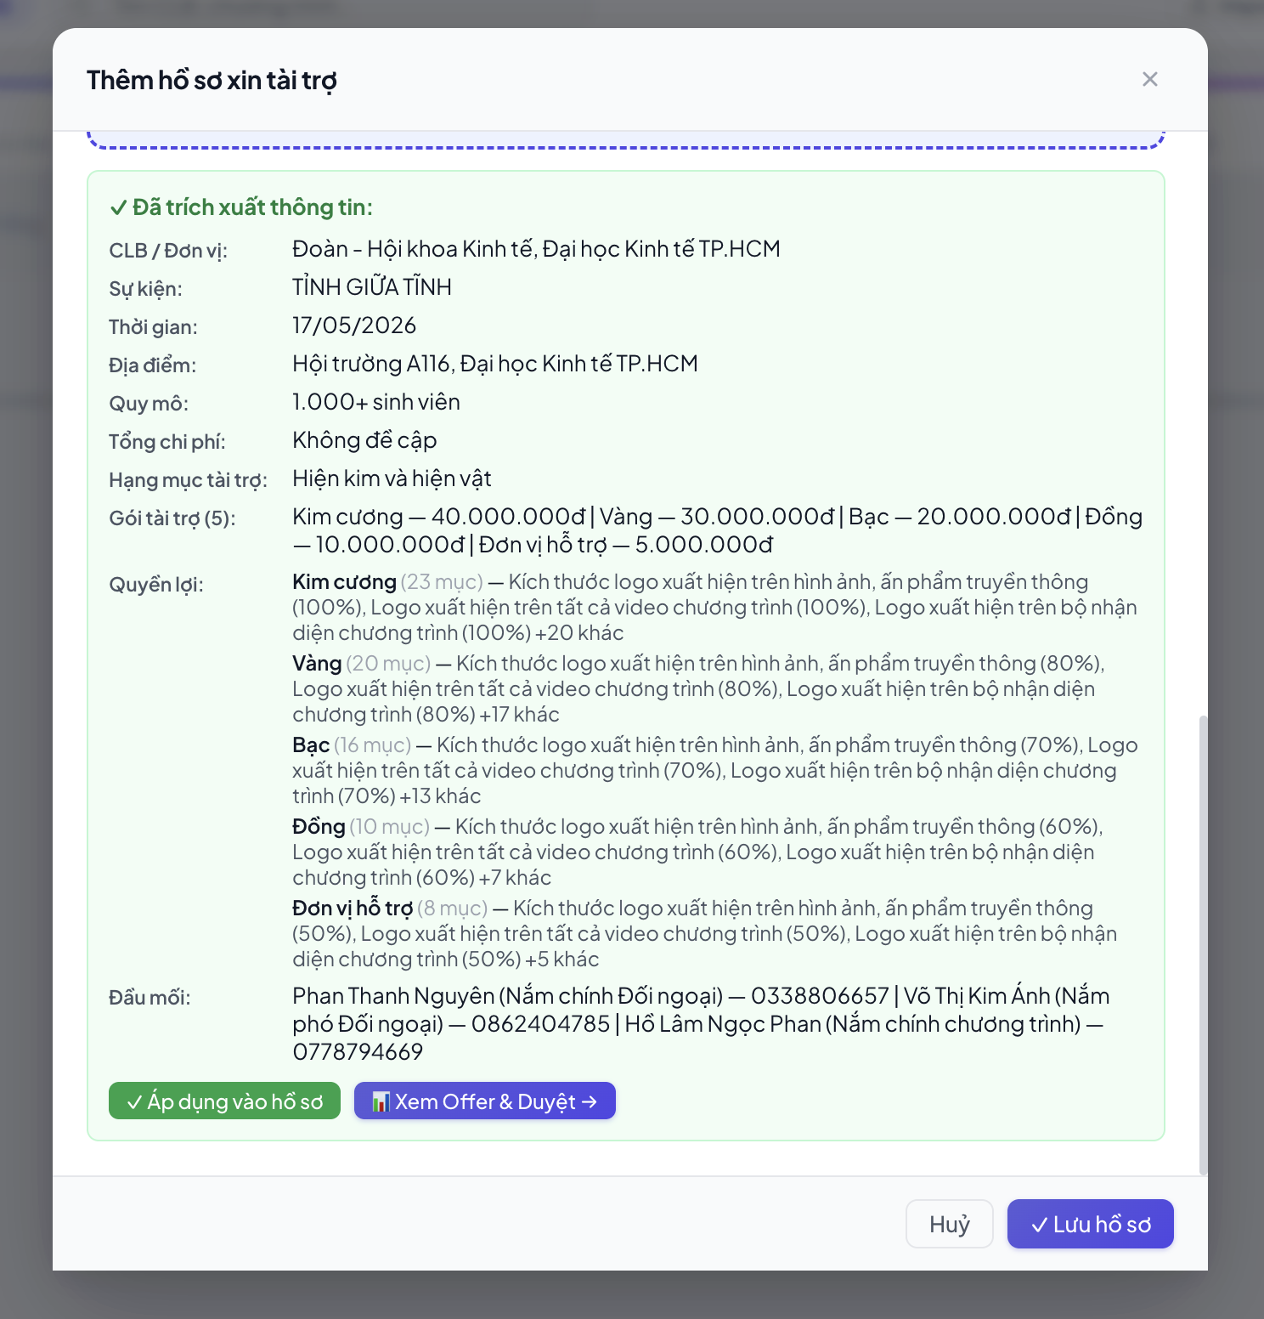 | [Hồ sơ] 1. Cải tiến nội dung Recap và Prompt trích xuất hoạt động - Hiện trạng: Phần Bản tóm tắt (Recap) hiện tại của hệ thống chưa hiển thị được nội dung chi tiết và các hoạt động cụ thể của chương trình tài trợ. >> Đề xuất: Bổ sung/tối ưu hóa câu lệnh Prompt AI của hệ thống để AI tự động quét và trích xuất chi tiết các hoạt động, các chặng của sự kiện từ hồ sơ tải lên. 2. Bổ sung trường thông tin chuyên sâu cho "Cuộc thi" và "Chuỗi chương trình" - Hiện trạng: Giao diện Platform hiện tại chưa hiển thị các thông tin sâu về quy mô và cơ cấu để hỗ trợ nhân sự đưa ra đề xuất (offer) tài trợ phù hợp. >> Đề xuất: Bổ sung thêm các trường thông tin (hoặc cấu trúc lại Prompt để AI tự động trích xuất hiển thị lên giao diện) đối với các loại hình sau: + Đối với Cuộc thi: Cần hiển thị thêm thông tin về Cơ cấu giải thưởng và Số lượng người tham dự đêm Chung kết. + Đối với Chuỗi chương trình (nhiều hoạt động/buổi): Cần hiển thị thêm thông tin Số lượng người tham gia của từng hoạt động riêng lẻ. >> Promt nên bổ sung hoạt động của sự kiện là gì --------- Vấn đề khác: - Về quy mô, tổng chi phí,... trong proposal của 1 số chương trình không đề cập đến, phải tự fill thủ công - Nếu hồ sơ của đối tác quá nặng, nhân sự phải mất thêm thao tác thủ công để nén/giảm dung lượng tệp trước khi tải lên. (ChatGPT, Gemini, Claude giới hạn dưới 500MB; NotebookLM giới hạn dưới 200MB)
 |  |  |  | 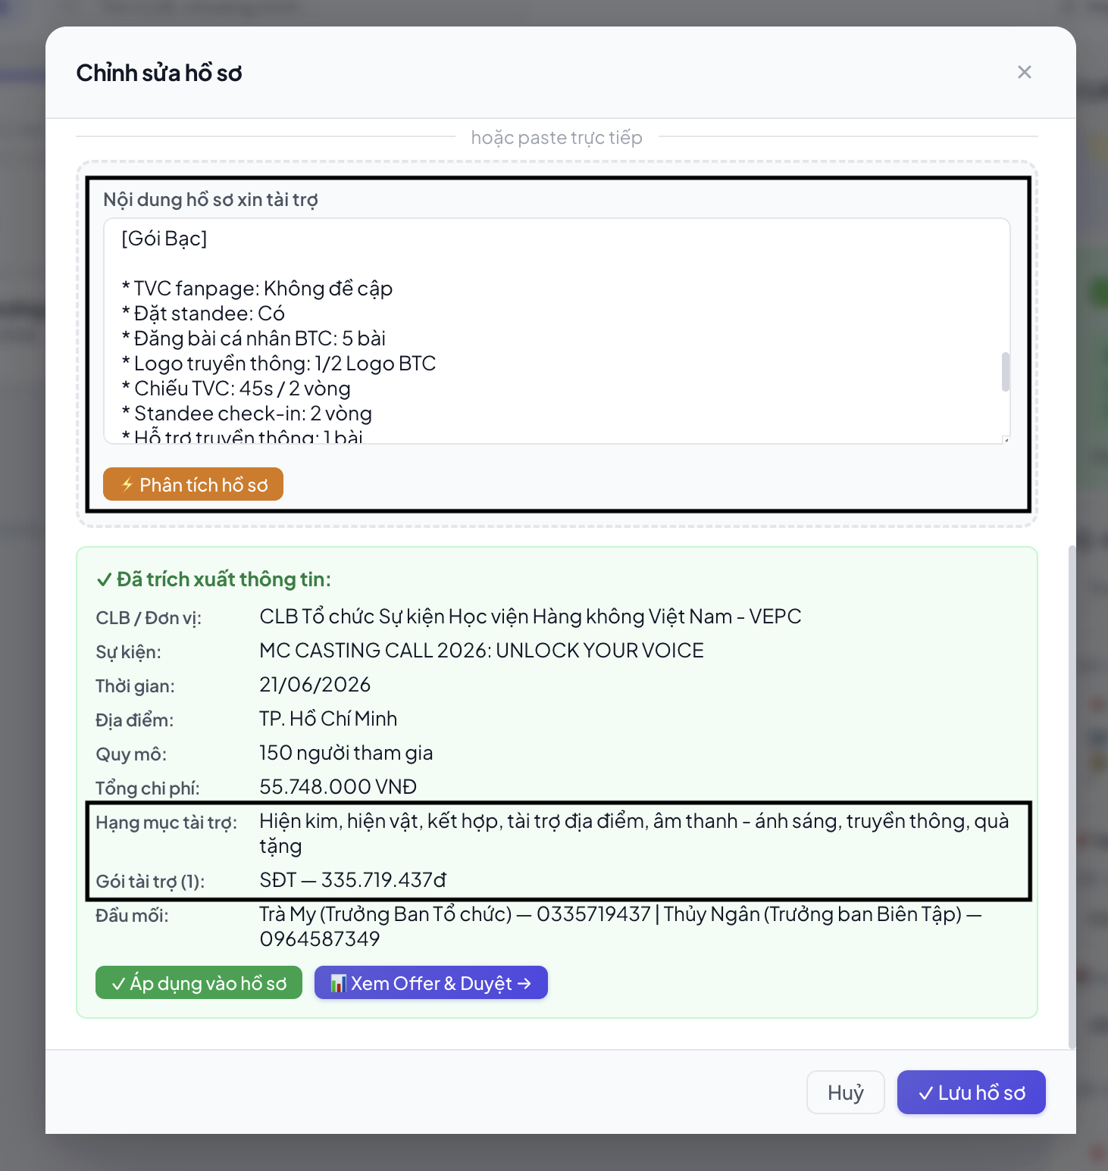 | [Hồ sơ] 3. Sửa lỗi phân tích hồ sơ khi Proposal thiếu chi tiết giá trị các gói tài trợ - Hiện trạng: Hệ thống đã nhận được nội dung tóm tắt từ AI, nhưng khi tiến hành phân tích sâu hồ sơ, giao diện lại không hiển thị mục "Quyền lợi". Nguyên nhân cốt lõi do file Proposal của đối tác không phân chia cụ thể, rõ ràng giá trị hoặc số tiền của từng gói tài trợ, khiến AI bị kẹt logic và không trích xuất được thông tin. >> Đề xuất (Cơ chế dự phòng - Fallback): Hệ thống không nên phụ thuộc hoàn toàn vào việc file phải có đầy đủ giá trị các gói mới chịu hiển thị quyền lợi. Thay vào đó, cần cấu hình lại prompt theo hướng: + Trường hợp lý tưởng: Nếu Proposal có đầy đủ thông tin, AI trích xuất bình thường (Gói A - Giá trị X - Quyền lợi Y). + Trường hợp khuyết thiếu thông tin (Fallback): Nếu Proposal chỉ có danh sách quyền lợi mà không có giá trị/giá tiền cụ thể, AI vẫn phải trích xuất và hiển thị toàn bộ danh sách Quyền lợi lên giao diện, còn trường giá trị có thể để trống hoặc hiển thị "Chưa xác định/Theo thỏa thuận".
 |  |  |  | 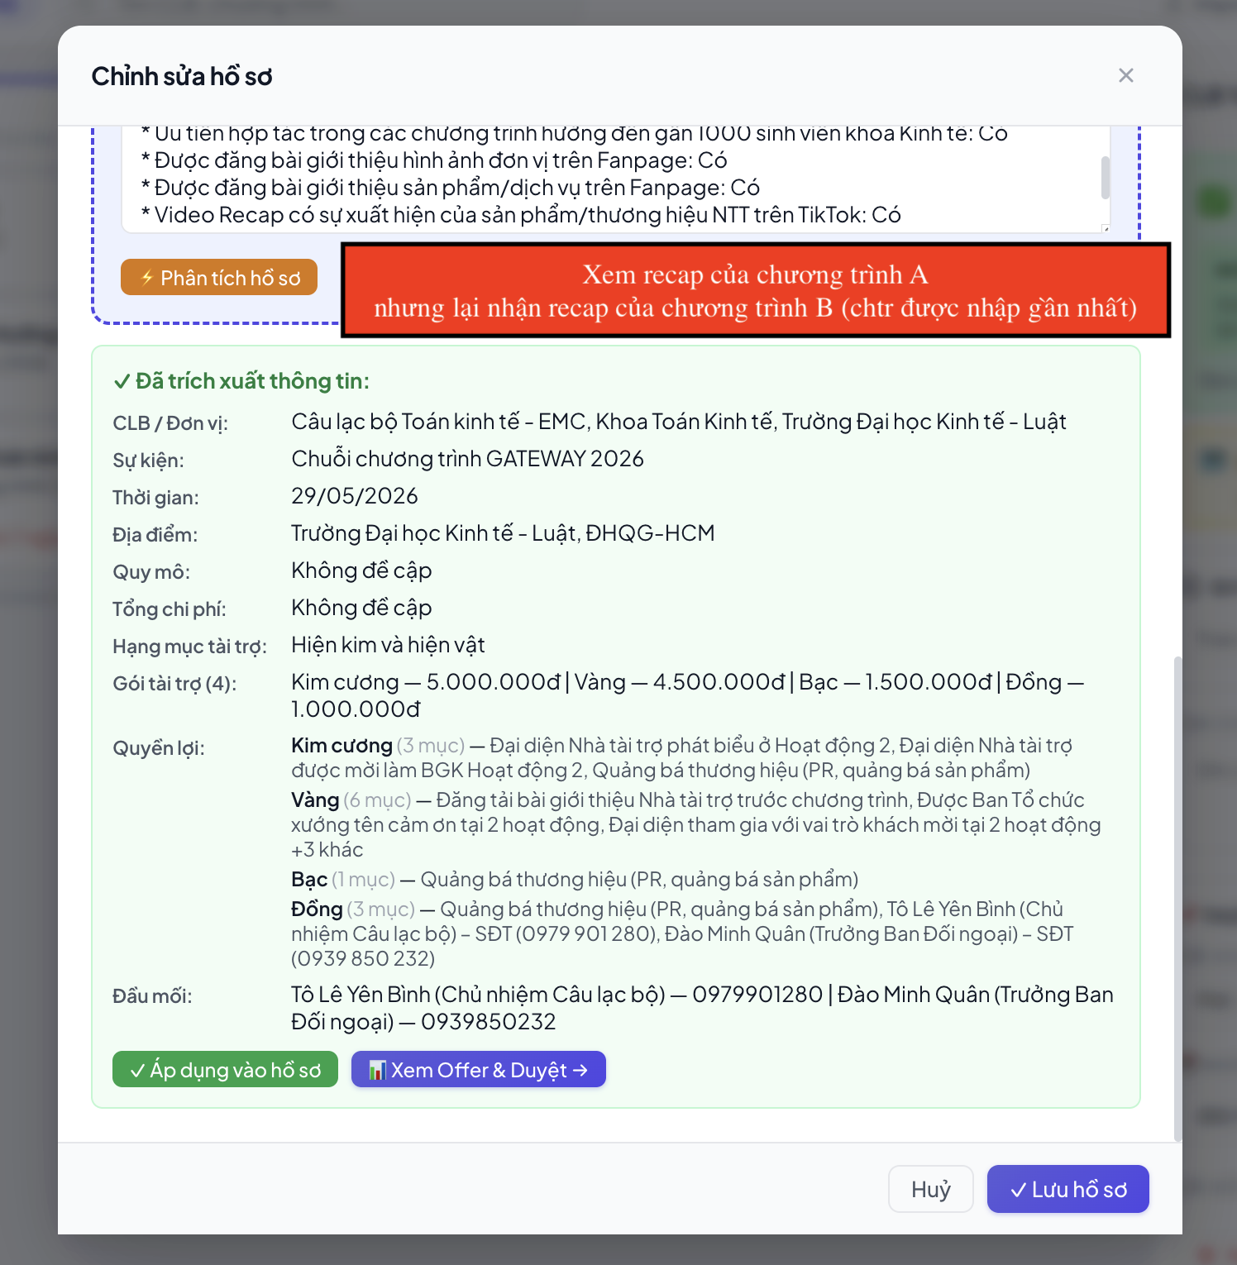 | [Hồ sơ] 4. Sửa lỗi hệ thống không lưu nội dung tóm tắt (Recap) riêng biệt cho từng chương trình - Hiện trạng: Hệ thống đang gặp lỗi ghi đè dữ liệu. Cụ thể: + Khi nhân sự chạy tóm tắt cho Chương trình A và lưu vào Platform để phân tích, dữ liệu vẫn ghi nhận. + Tuy nhiên, khi nhân sự làm tương tự cho Chương trình B, nội dung Recap của Chương trình B lại ghi đè hoàn toàn lên Chương trình A. + Kết quả là khi quay lại kiểm tra Chương trình A, hệ thống lại hiển thị nội dung Recap của Chương trình B (Hệ thống hiện tại chỉ lưu lại bản Recap của chương trình được nhập gần đây nhất). >> Đề xuất: + Tách biệt lưu trữ dữ liệu: Sửa cơ chế lưu trữ để mỗi chương trình/hồ sơ có một ID riêng biệt và nội dung Recap phải được lưu cố định vào đúng ID của chương trình đó, tuyệt đối không ghi đè lên nhau. + Tự động hiển thị kết quả cũ: Đối với những chương trình/hồ sơ đã bấm nút "Phân tích hồ sơ" từ trước, khi nhân sự truy cập lại vào xem, hệ thống phải tự động hiển thị ngay kết quả dữ liệu đã phân tích thành công trước đó, không bắt buộc nhân sự phải thao tác bấm chạy lại từ đầu.
 |  |  |  | 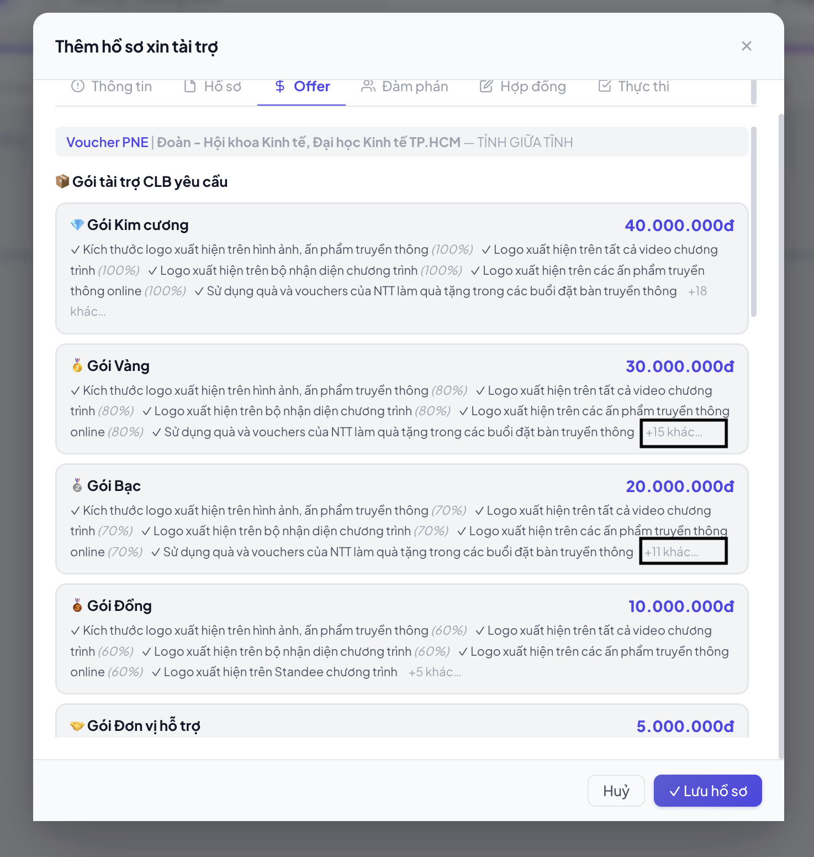 | [Offer] 1. Sửa lỗi không hiển thị đầy đủ Quyền lợi và lỗi xem thêm - Hiện trạng: + Giao diện hiện tại không hiển thị hết toàn bộ danh sách quyền lợi của gói tài trợ. + Khi bấm vào nút "+xx quyền lợi khác" để mở rộng danh sách xem đầy đủ, hệ thống không phản hồi (không click được hoặc click vào không hiển thị nội dung). >> Đề xuất: + Sửa lỗi nút "+xx quyền lợi khác" để đảm bảo khi click vào, hệ thống sẽ mở rộng danh sách. + Nếu danh sách quyền lợi quá dài nên có thêm nút scroll
 |  |  |  | 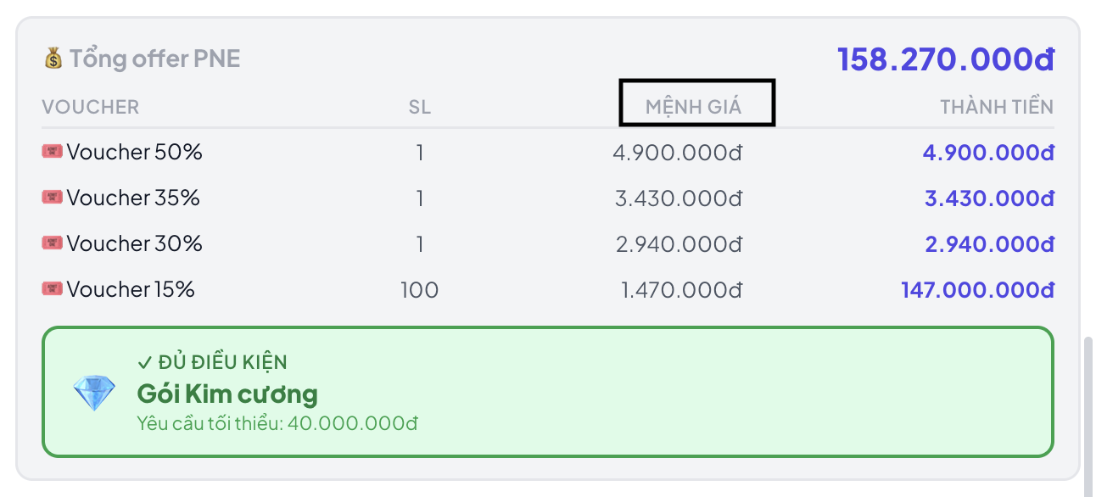 | [Offer] Chỉnh MỆNH GIÁ -> GIÁ TRỊ TỐI ĐA
 |  |  |  | 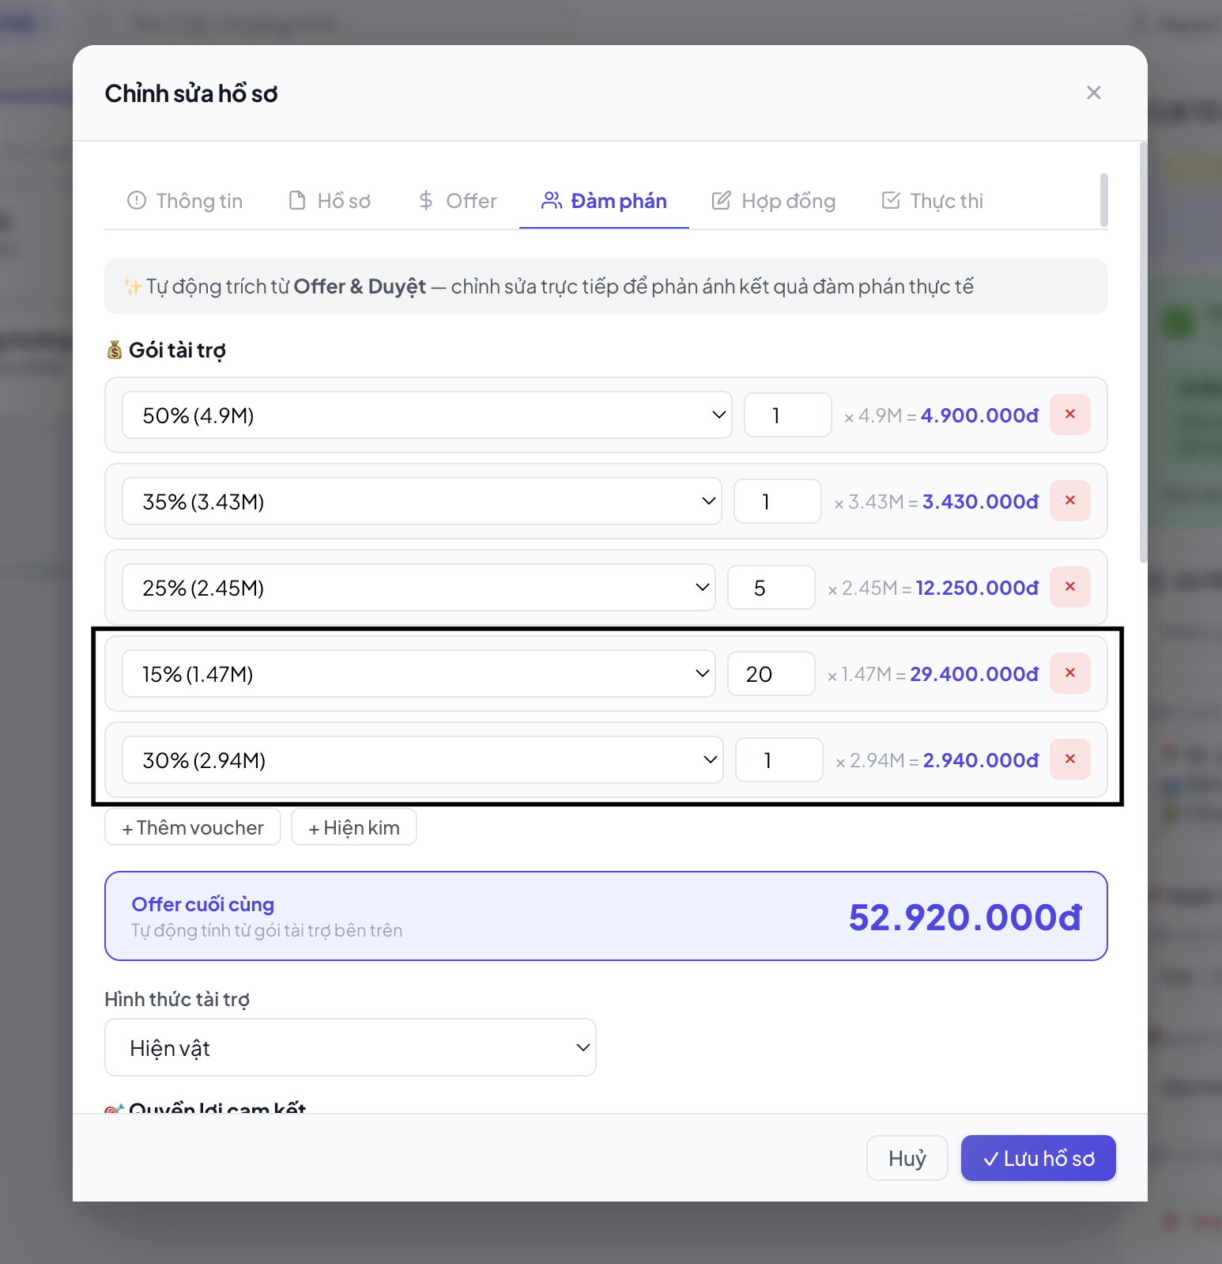 | [Thương lượng] 1. Cấu hình lại thứ tự hiển thị của Giá trị Voucher - Hiện trạng: Hệ thống đang hiển thị giá trị voucher theo dạng "nhập trước hiện trước" (FIFS - First In, First Show). Do nhân sự nhập liệu không theo thứ tự, dẫn đến giao diện hiển thị các mức voucher bị lộn xộn, khó theo dõi và so sánh. >> Đề xuất: Cấu hình lại logic hiển thị của danh sách Voucher. Hệ thống cần tự động sắp xếp và hiển thị theo thứ tự giá trị voucher từ lớn đến nhỏ (Giảm dần).
 |  |  |  |  | [Thương lượng] Nên format lại hiển thị Tóm tắt sau đàm phán giống như hiển thị của Tổng offer PNE (gồm các cột: Voucher - SL - GIÁ TRỊ TỐI ĐA - THÀNH TIÊN)
 |  | Hình thức tài trợ Địa điểm - Trao đổi (BTC sẽ gửi recap) - Check lịch phòng trống với anh Tam - Kiểm tra proposal để xem quyền lợi và chốt gói tài trợ - Gửi gói tài tài trợ cho BTC, deal thêm quyền lợi | x | x | x
 |  | Hình thức tài trợ Nền tảng - Trao đổi (BTC sẽ gửi recap) - Check tính năng các bạn cần, nền tảng có đáp ứng được không - Kiểm tra proposal để xem quyền lợi và chốt gói tài trợ - Gửi gói tài tài trợ cho BTC, deal thêm quyền lợi | x | x | x
4 | Báo cáo nội bộ (Recap) | Recap chương trình vào group làm việc để anh Ân duyệt | - Copy từ recap của platform (nhưng hiện platform vẫn chưa có đủ thông tin như đã note ở trên) - Nếu duyệt: Chuyển trạng thái từ "Thương lượng" sang "Ký kết" |  | Đính kèm link fanpage của BTC/Chương trình trong phần recap >> Đề xuất: tự động nhận diện, trích xuất và đính kèm trực tiếp đường link Fanpage của Ban tổ chức (BTC) hoặc của chính Chương trình/Sự kiện đó vào ngay trong nội dung bản Recap.
5 | Xử lý Hợp đồng | Gồm các bước: - Check hợp đồng và note các ý cần chỉnh (nếu có) - Điền thông tin hợp đồng - Ký hợp đồng: + Ký online: Check bản scan, gửi ký + Ký offline: Lên lịch hẹn | Trạng thái "Ký kết": Upload và theo dõi tiến độ gồm: - Chờ hợp đồng - Đang tiền thông tin - Chờ ký - Đã ký (Thủ công)
6 | Thống kê dữ liệu | Update thông tin vào file thống kê, để sau này dễ quản lý » File thống kê: https://docs.google.com/spreadsheets/d/1KK4EthjmcmEJEOXvIxgOX7jOlSinoVMTePvAy51tJL8/edit?gid=0#gid=0 | Bỏ qua vì có thể lấy thông tin từ bước 3 | x | x
7 | Chuẩn bị voucher | Gồm các bước: - Check voucher còn hạn không - Báo số lượng voucher gửi kèm file cho Ngân HR in - Nhận và kiểm lại số lượng - Tạo mã voucher theo công thức: Tên viết CLB viết tắt - Tên trường viết tắt . Số thứ tự - Tháng Năm - Ghi mã voucher - Note mã voucher vào file thống kê | Gồm các bước: - Check voucher còn hạn không - Báo số lượng voucher gửi kèm file cho Ngân HR in - Nhận và kiểm lại số lượng - Tạo mã voucher theo công thức: Tên viết CLB viết tắt - Tên trường viết tắt . Số thứ tự - Tháng Năm - Ghi mã voucher - Note mã voucher vào platform (Thủ công)
8 | Bàn giao voucher | Bàn giao trực tiếp: Lên lịch hẹn chung với ngày ký hợp đồng | Sau khi bàn giao, note trạng thái trên platform (Thủ công) | x | x
 |  | Bàn giao gián tiếp: - Xin thông tin và gửi HR vận chuyển - Gửi mã vận đơn cho người nhận để các bạn có thể theo dõi |  | x | x
9 | Lên mã tài trợ cho tư vấn viên | Tổng hợp mã voucher và số lượng kèm thông tin chương trình gửi chị Thanh Phương. Mẫu: Tên chương trình - Tên BTC - Tên trường • Mã voucher: ... • Hạn voucher: ... • Số lượng voucher: + 01 voucher 50% + 01 voucher 35% + 01 voucher 30% + 06 voucher 25% + 100 voucher 15% | In Process
10 | Nhận quyền lợi tài trợ | Soạn file tracking quyền lợi (bài viết, video,...), báo nhân sự tham gia. Đối với sự kiện offline: Remind lịch tham gia, phối hội HR chuẩn bị flyer & standee, trực hỗ trợ nhân sự với BTC | Trạng thái "Thực thi" - Platform tự tạo file tracking có đủ quyền lợi theo proposal (đề xuất nên lấy quyền lợi trong file hợp đồng) - Platform có thể tự động fill: Logo, Video giới thiệu, Các Maps (nhưng số lượng nhân sự tự note) - Nhân sự tự tạo file bài viết và bổ sung thêm vào file tracking (Tự động + Thủ công) | 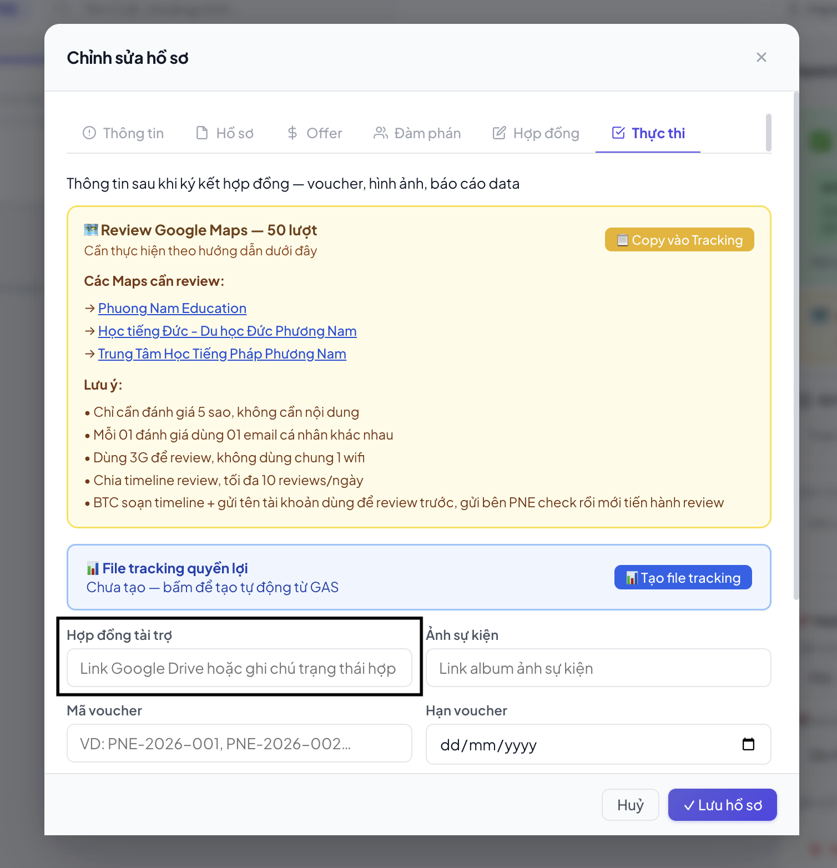 | [Thực thi] 1. Tự động đồng bộ trường "Hợp đồng" từ mục Hợp đồng sang mục Thực thi - Hiện trạng: Nhân sự đang phải cập nhật thông tin về hợp đồng một cách thủ công ở nhiều mục khác nhau, dễ dẫn đến sai lệch dữ liệu và tốn thời gian nhập liệu lặp đi lặp lại. >> Đề xuất: Chiết xuất và đồng bộ dữ liệu giữa các modules. Cụ thể: Trường thông tin "Hợp đồng" ở mục Thực thi phải được hệ thống tự động lấy dữ liệu (chiết xuất) từ trường "Hợp đồng" đã có tại mục Hợp đồng.
11 | Theo dõi quyền lợi & Nghiệm thu | Đối chiếu quyền lợi với minh chứng các bạn đính kèm trong file tracking | In Process (Để platform follow minh chứng trả quyền lợi mà BTC update vào file)

